SC5
 |  |  |  | COMPTE RENDU D'ESSAIS |  |  |  |  |  |  |  |  |  | Avenue Lacassagne - Lyon 3ème
 |  |  |  | COUPE DE SONDAGE CAROTTE

 |  |  |  | SC |  | n° | 5 | RA M37C |  | 2025-07-11
 |  |  |  |  |  |  | Chrono | N° d'affaire |  | Date de rédaction
Laboratoire : |  |  |  | Région Rhône Alpes - 29-31 rue des Tâches - ZI Mi-Plaine - 69800 SAINT PRIEST
 |  |  |  | Type et nom de l'ouvrage : |  |  |  |  |  |  |  | Document de référence :
 |  |  |  | Partie de l'ouvrage : | Entre rue Paul Bert et av. Félix Faure |  |  |  | Sondeur : |  |  |  | F. Montet

1 / | Caractéristiques

 | Procédé de sondage : |  |  |  | Carotteuse |  |  |  |  |  | Photo :
 | Diamètre de couronne : |  |  |  | 132 mm
 | Date de sondage : |  |  |  | 2025-07-10 |  |  |  |  |  | Profil n° :

 |  |  |  | Arrêt de sondage : | 13 cm

2 / | Résultats du sondage et des identifications |  |  |  |  |  |  |  |  |  |  |  |  |  |  |  |  | Enrobé Type 0/4 mm

 | Profondeur |  |  | Identification visuelle |  |  |  |  | Photo |  |  |  |  |  | Essais de laboratoire
 | (cm) |  |  | Coupe |  | Description |  |  |  |  |  |  |  |  | d | % | Compacité
 |  |  |  | graphique |  | (nature, couleur, D, état…) |  |  |  |  |  |  |  |  |  | vide | %
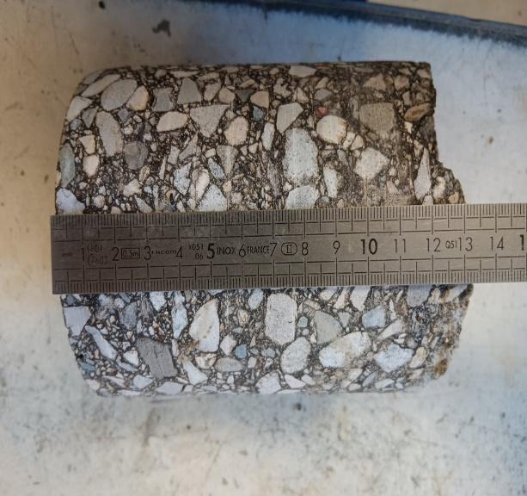
 | 0.0 |  |  |  |  |  |  |  |  |  |  |  |  |  |  |  |  | Enrobé Type 0/6 mm
 |  |  |  |  |  | EME 0/14 Cl2 F143 P2R

 |  |  |  |  |  |  |  |  |  |  |  |  |  |  |  |  |  | Enrobé Type 0/10 mm

 |  |  | 5.0 |  |  |  |  |  |  |  |  |  |  |  |  |  |  | Enrobé Type 0/14 mm

 |  | 10.0

 |  |  | 15.0

 |  | 20.0

 |  |  | 25.0

 |  | 30.0

 |  |  | 35.0

 |  | 40.0

 |  |  | 45.0

 |  | 50.0

3/ | COMMENTAIRES
Entre rue Paul Bert et av. Félix Faure. |  |  |  |  |  |  |  |  |  |  |  | Nom |  | F. MONTET
 |  |  |  |  |  |  |  |  |  |  |  | Fonction |  | Technicien de laboratoire

 |  |  |  |  |  |  |  |  |  |  |  | Visa

SC4
 |  |  |  | COMPTE RENDU D'ESSAIS |  |  |  |  |  |  |  |  |  | Avenue Lacassagne - Lyon 3ème
 |  |  |  | COUPE DE SONDAGE CAROTTE

 |  |  |  | SC |  | n° | 4 | RA M37C |  | 2025-07-11
 |  |  |  |  |  |  | Chrono | N° d'affaire |  | Date de rédaction
Laboratoire : |  |  |  | Région Rhône Alpes - 29-31 rue des Tâches - ZI Mi-Plaine - 69800 SAINT PRIEST
 |  |  |  | Type et nom de l'ouvrage : |  |  |  |  |  |  |  | Document de référence :
 |  |  |  | Partie de l'ouvrage : | Entre rue Paul Bert et av. Félix Faure |  |  |  | Sondeur : |  |  |  | F. Montet

1 / | Caractéristiques

 | Procédé de sondage : |  |  |  | Carotteuse |  |  |  |  |  | Photo :
 | Diamètre de couronne : |  |  |  | 132 mm
 | Date de sondage : |  |  |  | 2025-07-10 |  |  |  |  |  | Profil n° :

 |  |  |  | Arrêt de sondage : | 13 cm

2 / | Résultats du sondage et des identifications |  |  |  |  |  |  |  |  |  |  |  |  |  |  |  |  | Enrobé Type 0/4 mm

 | Profondeur |  |  | Identification visuelle |  |  |  |  | Photo |  |  |  |  |  | Essais de laboratoire
 | (cm) |  |  | Coupe |  | Description |  |  |  |  |  |  |  |  | d | % | Compacité
 |  |  |  | graphique |  | (nature, couleur, D, état…) |  |  |  |  |  |  |  |  |  | vide | %
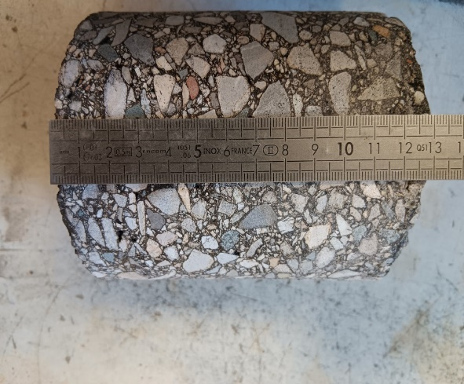
 | 0.0 |  |  |  |  |  |  |  |  |  |  |  |  |  |  |  |  | Enrobé Type 0/6 mm
 |  |  |  |  |  | EME 0/14 Cl2 F143 P2R

 |  |  |  |  |  |  |  |  |  |  |  |  |  |  |  |  |  | Enrobé Type 0/10 mm

 |  |  | 5.0 |  |  |  |  |  |  |  |  |  |  |  |  |  |  | Enrobé Type 0/14 mm

 |  | 10.0

 |  |  | 15.0

 |  | 20.0

 |  |  | 25.0

 |  | 30.0

 |  |  | 35.0

 |  | 40.0

 |  |  | 45.0

 |  | 50.0

3/ | COMMENTAIRES
Entre rue Paul Bert et av. Félix Faure. |  |  |  |  |  |  |  |  |  |  |  | Nom |  | F. MONTET
 |  |  |  |  |  |  |  |  |  |  |  | Fonction |  | Technicien de laboratoire

 |  |  |  |  |  |  |  |  |  |  |  | Visa

SC3
 |  |  |  | COMPTE RENDU D'ESSAIS |  |  |  |  |  |  |  |  |  | Avenue Lacassagne - Lyon 3ème
 |  |  |  | COUPE DE SONDAGE CAROTTE

 |  |  |  | SC |  | n° | 3 | RA M37C |  | 2025-07-11
 |  |  |  |  |  |  | Chrono | N° d'affaire |  | Date de rédaction
Laboratoire : |  |  |  | Région Rhône Alpes - 29-31 rue des Tâches - ZI Mi-Plaine - 69800 SAINT PRIEST
 |  |  |  | Type et nom de l'ouvrage : |  |  |  |  |  |  |  | Document de référence :
 |  |  |  | Partie de l'ouvrage : | Entre rue Paul Bert et av. Félix Faure |  |  |  | Sondeur : |  |  |  | F. Montet

1 / | Caractéristiques

 | Procédé de sondage : |  |  |  | Carotteuse |  |  |  |  |  | Photo :
 | Diamètre de couronne : |  |  |  | 132 mm
 | Date de sondage : |  |  |  | 2025-07-10 |  |  |  |  |  | Profil n° :

 |  |  |  | Arrêt de sondage : | 12 cm

2 / | Résultats du sondage et des identifications |  |  |  |  |  |  |  |  |  |  |  |  |  |  |  |  | Enrobé Type 0/4 mm

 | Profondeur |  |  | Identification visuelle |  |  |  |  | Photo |  |  |  |  |  | Essais de laboratoire
 | (cm) |  |  | Coupe |  | Description |  |  |  |  |  |  |  |  | d | % | Compacité
 |  |  |  | graphique |  | (nature, couleur, D, état…) |  |  |  |  |  |  |  |  |  | vide | %
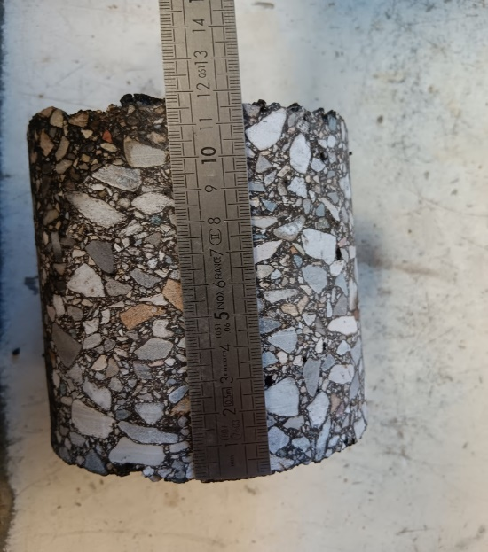
 | 0.0 |  |  |  |  |  |  |  |  |  |  |  |  |  |  |  |  | Enrobé Type 0/6 mm
 |  |  |  |  |  | EME 0/14 Cl2 F143 P2R

 |  |  |  |  |  |  |  |  |  |  |  |  |  |  |  |  |  | Enrobé Type 0/10 mm

 |  |  | 5.0 |  |  |  |  |  |  |  |  |  |  |  |  |  |  | Enrobé Type 0/14 mm

 |  | 10.0

 |  |  | 15.0

 |  | 20.0

 |  |  | 25.0

 |  | 30.0

 |  |  | 35.0

 |  | 40.0

 |  |  | 45.0

 |  | 50.0

3/ | COMMENTAIRES
Entre rue Paul Bert et av. Félix Faure. |  |  |  |  |  |  |  |  |  |  |  | Nom |  | F. MONTET
 |  |  |  |  |  |  |  |  |  |  |  | Fonction |  | Technicien de laboratoire

 |  |  |  |  |  |  |  |  |  |  |  | Visa

SC2
 |  |  |  | COMPTE RENDU D'ESSAIS |  |  |  |  |  |  |  |  |  | Avenue Lacassagne - Lyon 3ème
 |  |  |  | COUPE DE SONDAGE CAROTTE

 |  |  |  | SC |  | n° | 2 | RA M37C |  | 2025-07-11
 |  |  |  |  |  |  | Chrono | N° d'affaire |  | Date de rédaction
Laboratoire : |  |  |  | Région Rhône Alpes - 29-31 rue des Tâches - ZI Mi-Plaine - 69800 SAINT PRIEST
 |  |  |  | Type et nom de l'ouvrage : |  |  |  |  |  |  |  | Document de référence :
 |  |  |  | Partie de l'ouvrage : | Entre rue Paul Bert et av. Félix Faure |  |  |  | Sondeur : |  |  |  | F. Montet

1 / | Caractéristiques

 | Procédé de sondage : |  |  |  | Carotteuse |  |  |  |  |  | Photo :
 | Diamètre de couronne : |  |  |  | 132 mm
 | Date de sondage : |  |  |  | 2025-07-10 |  |  |  |  |  | Profil n° :

 |  |  |  | Arrêt de sondage : | 13 cm

2 / | Résultats du sondage et des identifications |  |  |  |  |  |  |  |  |  |  |  |  |  |  |  |  | Enrobé Type 0/4 mm

 | Profondeur |  |  | Identification visuelle |  |  |  |  | Photo |  |  |  |  |  | Essais de laboratoire
 | (cm) |  |  | Coupe |  | Description |  |  |  |  |  |  |  |  | d | % | Compacité
 |  |  |  | graphique |  | (nature, couleur, D, état…) |  |  |  |  |  |  |  |  |  | vide | %
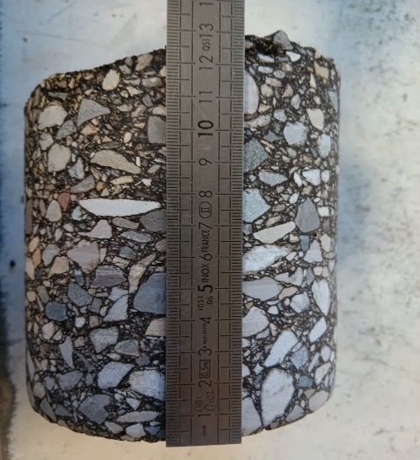
 | 0.0 |  |  |  |  |  |  |  |  |  |  |  |  |  |  |  |  | Enrobé Type 0/6 mm
 |  |  |  |  |  | EME 0/14 Cl2 F143 P2R

 |  |  |  |  |  |  |  |  |  |  |  |  |  |  |  |  |  | Enrobé Type 0/10 mm

 |  |  | 5.0 |  |  |  |  |  |  |  |  |  |  |  |  |  |  | Enrobé Type 0/14 mm

 |  | 10.0

 |  |  | 15.0

 |  | 20.0

 |  |  | 25.0

 |  | 30.0

 |  |  | 35.0

 |  | 40.0

 |  |  | 45.0

 |  | 50.0

3/ | COMMENTAIRES
Entre rue Paul Bert et av. Félix Faure. |  |  |  |  |  |  |  |  |  |  |  | Nom |  | F. MONTET
 |  |  |  |  |  |  |  |  |  |  |  | Fonction |  | Technicien de laboratoire

 |  |  |  |  |  |  |  |  |  |  |  | Visa

SC1
 |  |  |  | COMPTE RENDU D'ESSAIS |  |  |  |  |  |  |  |  |  | Avenue Lacassagne - Lyon 3ème
 |  |  |  | COUPE DE SONDAGE CAROTTE

 |  |  |  | SC |  | n° | 1 | RA M37C |  | 2025-07-11
 |  |  |  |  |  |  | Chrono | N° d'affaire |  | Date de rédaction
Laboratoire : |  |  |  | Région Rhône Alpes - 29-31 rue des Tâches - ZI Mi-Plaine - 69800 SAINT PRIEST
 |  |  |  | Type et nom de l'ouvrage : |  |  |  |  |  |  |  | Document de référence :
 |  |  |  | Partie de l'ouvrage : | Entre rue Paul Bert et av. Félix Faure |  |  |  | Sondeur : |  |  |  | F. Montet

1 / | Caractéristiques

 | Procédé de sondage : |  |  |  | Carotteuse |  |  |  |  |  | Photo :
 | Diamètre de couronne : |  |  |  | 132 mm
 | Date de sondage : |  |  |  | 2025-07-10 |  |  |  |  |  | Profil n° :

 |  |  |  | Arrêt de sondage : | 13,5 cm

2 / | Résultats du sondage et des identifications |  |  |  |  |  |  |  |  |  |  |  |  |  |  |  |  | Enrobé Type 0/4 mm

 | Profondeur |  |  | Identification visuelle |  |  |  |  | Photo |  |  |  |  |  | Essais de laboratoire
 | (cm) |  |  | Coupe |  | Description |  |  |  |  |  |  |  |  | d | % | Compacité
 |  |  |  | graphique |  | (nature, couleur, D, état…) |  |  |  |  |  |  |  |  |  | vide | %
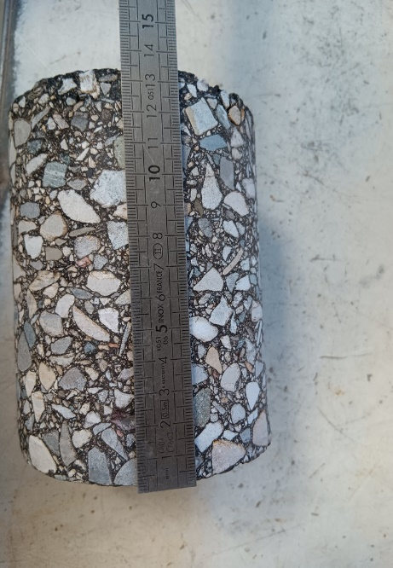
 | 0.0 |  |  |  |  |  |  |  |  |  |  |  |  |  |  |  |  | Enrobé Type 0/6 mm
 |  |  |  |  |  | EME 0/14 Cl2 F143 P2R

 |  |  |  |  |  |  |  |  |  |  |  |  |  |  |  |  |  | Enrobé Type 0/10 mm

 |  |  | 5.0 |  |  |  |  |  |  |  |  |  |  |  |  |  |  | Enrobé Type 0/14 mm

 |  | 10.0

 |  |  | 15.0

 |  | 20.0

 |  |  | 25.0

 |  | 30.0

 |  |  | 35.0

 |  | 40.0

 |  |  | 45.0

 |  | 50.0

3/ | COMMENTAIRES
Entre rue Paul Bert et av. Félix Faure. |  |  |  |  |  |  |  |  |  |  |  | Nom |  | F. MONTET
 |  |  |  |  |  |  |  |  |  |  |  | Fonction |  | Technicien de laboratoire

 |  |  |  |  |  |  |  |  |  |  |  | Visa

